Estadísticas
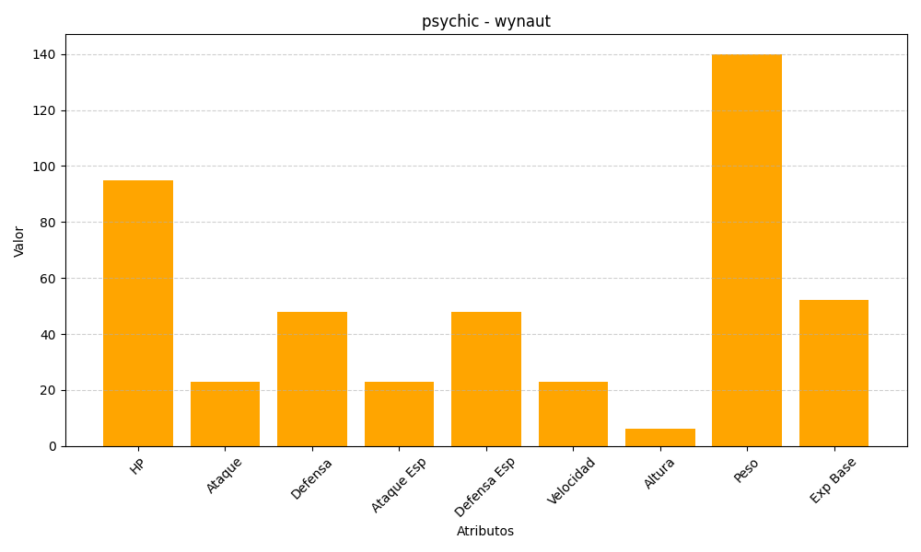
ID | Nombre | Tipo | HP | Ataque | Defensa | Ataque Especial | Defensa Especial | Velocidad | Altura | Peso | Experiencia Base
360 | wynaut | psychic | 95 | 23 | 48 | 23 | 48 | 23 | 6 | 140 | 52

